Sheet2
TC ID | TC Description | Steps | Expected Behavior | Status | Error Dicription | Image Output | Image Error Description
TC01 | Người dùng có thể đăng ký tài khoản mới với thông tin hợp lệ | 1. Truy cập trang Đăng ký CliniCare | Tài khoản được tạo thành công. Hiển thị thông báo "Đăng ký thành công!" | PASS |  | 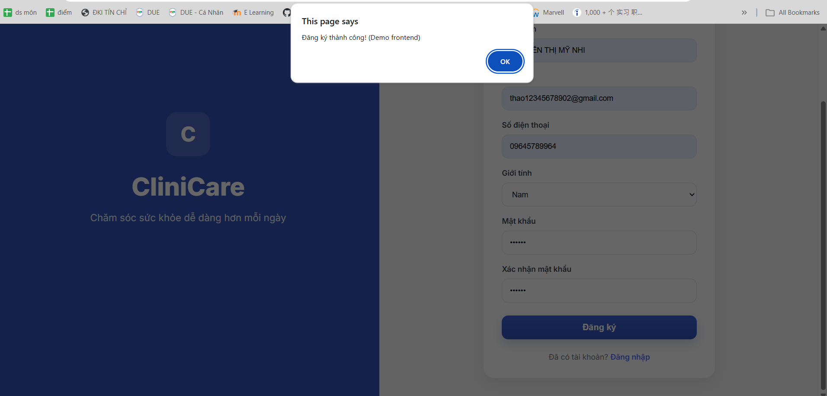
 |  | 2. Nhập đầy đủ và đúng định dạng: Họ tên, Email, SĐT (>=10 số), Giới tính, Mật khẩu (>=6 ký tự) và Xác nhận mật khẩu khớp
 |  | 3. Nhấn nút "Đăng ký"
TC02 | Không thể đăng ký khi để trống các trường bắt buộc | 1. Truy cập trang Đăng ký CliniCare | Hệ thống không cho phép đăng ký. Hiển thị thông báo: "Vui lòng nhập đầy đủ thông tin." | PASS | 
 |  | 2. Để trống một hoặc tất cả các trường dữ liệu

 |  | 3. Nhấn nút "Đăng ký"
TC03 | Không thể đăng ký khi Số điện thoại không hợp lệ (ít hơn 10 số) | 1. Truy cập trang Đăng ký CliniCare | Hệ thống không cho phép đăng ký. Hiển thị thông báo: "Số điện thoại không hợp lệ." | PASS
 |  | 2. Nhập đầy đủ thông tin nhưng SĐT chỉ nhập 9 chữ số
 |  | 3. Nhấn nút "Đăng ký"
TC04 | Không thể đăng ký khi Mật khẩu quá ngắn (dưới 6 ký tự) | 1. Truy cập trang Đăng ký CliniCare | Hệ thống không cho phép đăng ký. Hiển thị thông báo: "Mật khẩu phải có ít nhất 6 ký tự." | PASS |  | 
 |  | 2. Nhập đầy đủ thông tin nhưng Mật khẩu chỉ có 5 ký tự
 |  | 3. Nhấn nút "Đăng ký"
TC05 | Không thể đăng ký khi "Xác nhận mật khẩu" không khớp với "Mật khẩu" | 1. Truy cập trang Đăng ký CliniCare | Hệ thống không cho phép đăng ký. Hiển thị thông báo: "Mật khẩu xác nhận không khớp." | PASS |  | 
 |  | 2. Nhập Mật khẩu là "123456" và Xác nhận mật khẩu là "1234567"
 |  | 3. Nhấn nút "Đăng ký"
TC06 | Kiểm tra tính năng chuyển hướng sang màn hình Đăng nhập | 1. Truy cập trang Đăng ký CliniCare | Người dùng được chuyển hướng từ trang Đăng ký sang trang Đăng nhập. | FAIL | 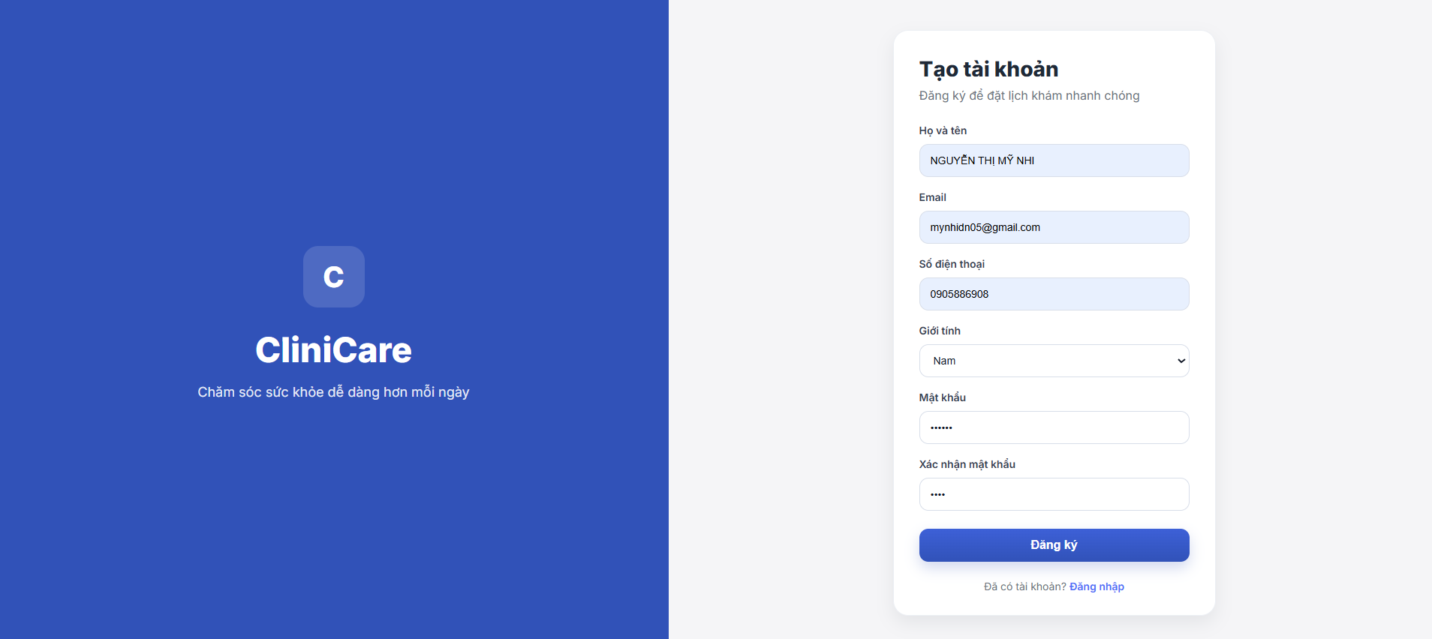 Luồng chưa được nối hoàn chỉnh
 |  | 2. Nhấn vào liên kết "Đăng nhập" ở cuối thẻ đăng ký

Sheet2 (2)
TC ID | TC Description | Steps | Expected Behavior | Status | Error Dicription | Image Output | Image Error Description
TC01 | Người dùng đăng nhập thành công với tài khoản hợp lệ | 1. Truy cập trang Đăng nhập CliniCare. | Đăng nhập thành công. Hệ thống hiển thị thông báo: "Đăng nhập thành công!". | FAIL | 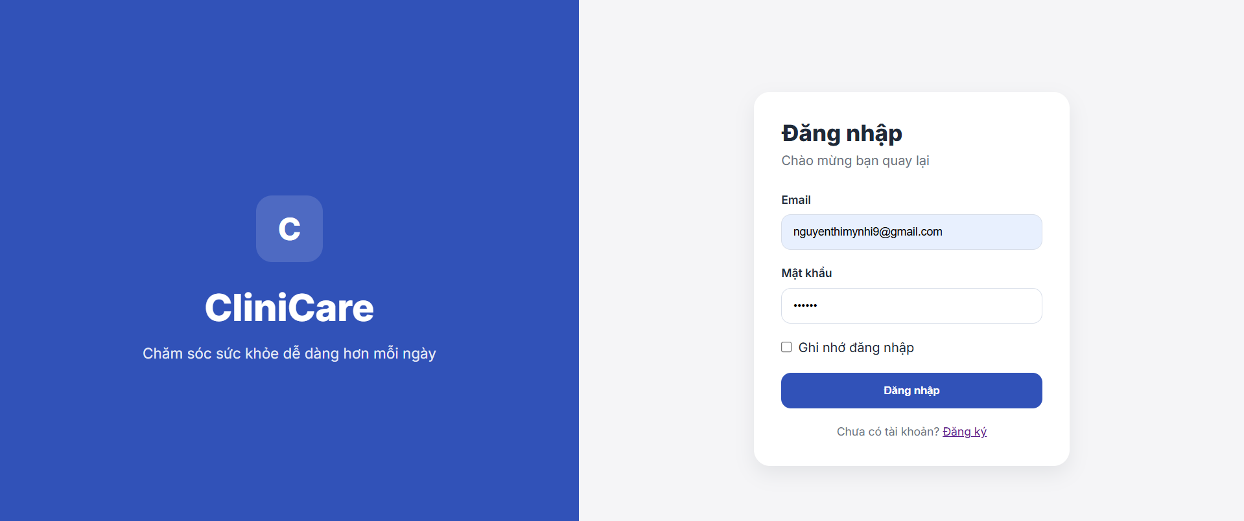 Chưa hiện thông báo
 |  | 2. Nhập Email và Mật khẩu chính xác.
 |  | 3. Nhấn nút "Đăng nhập".
TC02 | Không thể đăng nhập khi để trống thông tin | 1. Truy cập trang Đăng nhập CliniCare. | Hệ thống không cho phép đăng nhập. Hiển thị thông báo: "Vui lòng nhập đầy đủ thông tin.". | FAIL | Chưa hiện thông báo
 |  | 2. Để trống trường Email hoặc Mật khẩu (hoặc cả hai).
 |  | 3. Nhấn nút "Đăng nhập".
TC03 | Kiểm tra định dạng Email không hợp lệ | 1. Truy cập trang Đăng nhập CliniCare. | Trình duyệt hoặc hệ thống hiển thị cảnh báo yêu cầu nhập đúng định dạng Email (do thuộc tính type="email" trong code). | FAIL | Chưa hiện thông báo
 |  | 2. Nhập Email sai định dạng (ví dụ: "https://www.google.com/search?q=nhi.nguyen.com" thiếu @).
 |  | 3. Nhập mật khẩu bất kỳ và nhấn "Đăng nhập".
TC04 | Kiểm tra tính năng "Quên mật khẩu" | 1. Truy cập trang Đăng nhập CliniCare. | Người dùng được chuyển hướng đến trang khôi phục mật khẩu. | FAIL | Chưa hiện thông báo
 |  | 2. Nhấn vào liên kết "Quên mật khẩu?".
TC05 | Kiểm tra liên kết chuyển sang màn hình Đăng ký | 1. Truy cập trang Đăng nhập CliniCare. | Người dùng được chuyển hướng đến trang Đăng ký (dangkybenhnhan.html). | FAIL | Chưa hiện thông báo
 |  | 2. Nhấn vào liên kết "Đăng ký ngay" ở dưới cùng.
TC06 | Kiểm tra đăng nhập với mật khẩu sai (Logic nghiệp vụ) | 1. Truy cập trang Đăng nhập CliniCare. | Hệ thống báo lỗi "Tài khoản hoặc mật khẩu không chính xác" (Lưu ý: Code demo hiện tại chỉ check trống, đây là case cần test khi nối API). | FAIL | Chưa hiện thông báo
 |  | 2. Nhập Email đúng nhưng Mật khẩu sai.
 |  | 3. Nhấn nút "Đăng nhập".

